接口与抓包
postman | 作业 | 作业1： | 总结http状态码
 |  | 作业2： | 总结get与post请求不同之处
 |  | 作业3： | 写剩下的接口
 |  | 接口测试流程： | 1.需求接口文档。如接口地址及每个字段啥意思 2.如果无接口文档，需要跟开发沟通有哪些接口地址，简单沟通 3.
 |  | mdrender | 1.值为true，返回网页html格式 2.值为false，主要是手机端不支持html，markdown格式
 |  | 前端后端定位： | 1.前端ui界面兼容性，功能测试 2.后端指数据有没有传送成功 例子：手机发帖提示发送成功，但是刷新完成后没有数据 分析：发帖通道走接口，第一步：先测试发帖接口，如果发帖接口ok，发送成功，说明前端可能把地址弄错了，如果接口测试有问题，说明后端可能有问题； 第二步：测试正式的接口如果也没有问题，就需要抓包，下礼拜讲
 |  | token | 在数据库保存，问开发或者数据库查找
 |  | get 与post请求区别： | 1.get请求在url显示，post请求在headers显示，post安全性相对高 post更改数据（增加，删除，更改），与数据库交互 get请求一般做查询
 | postman面板介绍 | json与XML | 语法简单，网络传输数据少，XML写法较复杂
 |  | binary | postman上传文件用
 |  | x-www-form-urlencoded | 一般情况用这个做post请求，但是不能上传文件
 |  | form-data | 可以上传文件
 |  | 接口测试请求里面加了:id,需要给一个确定的id值
 |  | 设置环境变量 | 方便ip地址更改或者常用参数更改
 | runner | 用途 | 可以一键执行文件夹里面的请求
 |  | 新建csv文件 | 用来根据不同的值进行接口测试
 |  | csv中文乱码解决办法 | 使用记事本打开，另存为，编码选择UTF-8
 | 变量 | 局部环境变量 | runner里面需要设置,需要在下拉框选择，可以通过选择环境变量进行不同环境测试
 |  | 全局变量 | runner里面不需要设置，直接可以运行, 如果环境变量与全局变量名一样，选择环境变量会优先选择环境变量
 |  | 变量 | 建一个csv文件
 |  | 获取返回的数据 | 1.点击json value check获得语法： var jsonData = pm.response.json() 2.根据想获得的属性名获取
 |  | 断言验证csv文件的值，需要先用get a variable方法获得一个变量，然后断言使用该变量 | //1.获取csv文件中设置的变量值 var assertCode=pm.variables.get("assertCode") //2.调试时使用打印功能 console.log(assertCode) //3.将字符串转换为数字 var newCode = parseInt(assertCode) //判断状态码是否符合期望值 pm.test("状态码为"+newCode, function () { pm.response.to.have.status(newCode); });
 |  | 如何做数据驱动 | 把常见情况放置于csv表格，runner执行
 |  | api有很多场景如何进行测试？ | 使用csv进行设置，通过runner上传进行数据驱动
fiddler | 面板介绍 | statics | 静态资源，请求数，反馈时间，全球时间参考，了解
 |  | inspectors | Headers: 请求头信息，cashe 缓存，user agent:发送请求的软件，cookie：保存用户信息至浏览器本地，下次登录就无需再次验证 webforms: 表格形式显示 RAW：原始数据
 | 浏览器也可以抓包，但是fiddler可以进行调试，请求前与请求后
 | 打断点 | before request | 1.rules->automatic breakpoints->before request 2.可以一个个调试，修改数据再进行传值
 |  | after responses
 |  | 抓手机包，时间太长可能页面不会接收数据，如何解决。接口有时间限制 | 创建规则：autoresponder->enable rules->add rules->添加文件
 |  | filter过滤不必要的请求 | 能过滤url
 |  |  | 1.能不能过滤app？
 |  |  | 2.如何抓包分析标记单个未读信息？
 |  |  | 3.连接超时未复现
 |  | fiddler 做接口测试 | composer：post请求需要在消息框设置json格式，可以从postman里面查找

jmeter |  | 设置http请求默认值 | 作用是一个线程组里面的接口 web服务器一栏不需要输入内容
 |  | 添加正则表达式提取器 | 模板：$1$$2$$3$$4$提取几个值就用几个 调用方法：${id_g1} ${id_g2}
 |  | 使用json格式输入参数 | 添加http信息头管理器 Content-Type: application/json
 |  | 添加响应断言 | 添加断言结果查看断言情况
 |  | json断言 | 通过获得属性的方式获得字典值
 |  | csv | 可以设置多种场景
 | 性能测试 tps 响应时间 下载速度 | 查看服务器参数 | top命令，主要看CPU，内存，负载值
 |  | 1.浏览器设置代理 | 地址：127.0.0.1，端口：8888，使用IE
 |  | 2.jmeter设置代理服务器 | 选择目标控制器
 |  | 3.录制脚本
 |  | 4.修改调试脚本 | 多用户登录可以使用csv文件

 | 录制发帖请求 | 1.浏览器设置代理 | 地址：127.0.0.1，端口：8888，使用IE
 |  | 2.jmeter设置代理服务器 | 选择目标控制器
 |  | 3.录制脚本 | 录制create请求，复制到目标线程组
 |  | 4.添加HTTP Cookie管理器 | 添加->配置元件->HTTP Cookie管理器 如果没有该配置，则发帖不能成功，是因为不会保存cookie，相当于未登录

 | 录制发帖请求 | 1.浏览器设置代理 | 地址：127.0.0.1，端口：8888，使用IE
 |  | 2.jmeter设置代理服务器 | 选择目标控制器
 |  | 3.录制脚本 | 录制修改请求，复制到目标线程组
 |  | 4.添加正则表达式 | apply to 选择 main sample and sub-samples

 | 聚合报告 | jmeter自带 | 添加->配置元件->聚合报告
 |  | 外网下载nmon | 下载tar包放置于linux里面 tar -zxvf nmon16e_mpginc.tar.gz chmod +x nmon_x86_64_centos7
 |  | 用法 | ./nmon_x86_64_centos7 -f -s 1 -c 300 -f:保存到文件 -s:每隔多少秒监控一次 -c:监控多少次
 |  | nmon analyser | 可以查看报告

 | https抓包 | jmeter设置证书 | 1.选项->SSL管理器->选择证书ApacheJMeterTemporaryRootCA.crt
 |  | 浏览器设置证书 | 1.证书管理->受信任的根证书颁发机构->导入证书ApacheJMeterTemporaryRootCA.crt

 | 使用命令行运行jmeter | 1.在jmeter bin目录地址栏输入cmd | 可以快捷打开终端
 |  | 2.查看帮助文档 | jmeter.bat -h
 |  | 3.获得jtl文件 | jmeter.bat -n -t E:\HTTP请求.jmx -l E:\test1.jtl
 |  | 4.生成jtl文件和生成报告 | jmeter.bat -n -t E:\HTTP请求.jmx -l E:\test1.jtl -e -o E:\20181223
 |  | 5.生成报告 | jmeter -g E:\测试\接口\test1.jtl -o E:\测试\接口\report

 | 计算TPS | 总事物的TPS | 事物数sample除以总的时间
 |  | 单个事物TPS | 1秒/average乘以并发数

 | 抓取token | 1.使用chales抓取登录后进入设置页面 | copy setting请求里面的内容
 |  | 2.jmeter信息头管理器 | 点击从剪切板添加
 |  | 3.查看结果树里面选取RegExp Tester | 可以检查正则表达式是否正确，var accessToken = "(.+?)";
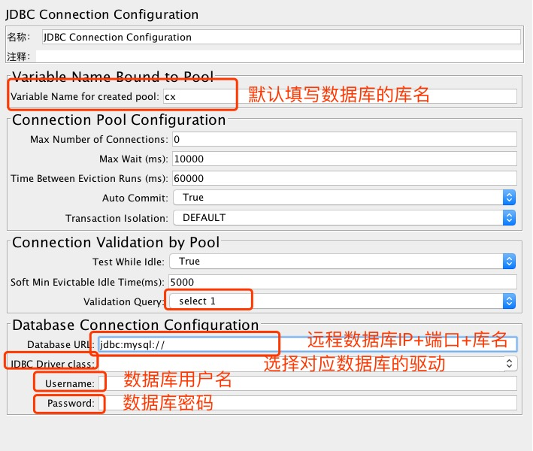
 |  | 4.利用正则提取器进行提取

 | json提取器 | 1.查看结果树里面选取json path tester | 可以快速检查结果是否正确
 |  | 2.设置JSON提取器 | $.data.recent_topics[0].author.loginname

 | Debug Sampler | 可以打印线程组里面的变量 | 添加->取样器->Debug Sampler

 | 五种参数化方式 | 随机数，场合可以用在注册的功能，随机注册可以批量避免自己手动输入手机号 | 1.选项->函数助手对话框，输入最大值与最小值，点击生成
 |  |  | 2.将生成的随机值copy给变量
 |  | csv | 参考之前的postman或jmeter操作，一般用在多场景测试需求
 |  | 计数器 | 1.添加新请求
 |  |  | 2.添加->配置元件->计数器
 |  | 随机变量
 |  | 数据库连接 | 1.mysql-connector-java-5.1.46-bin.jar 包准备好，放在jmeter jar包里面
 |  |  | 2.testplan->浏览->选择jar包
 |  |  | 3.添加线程组->添加->配置元件->JDBC Connection Configuration
 |  |  | 4.配置JDBC Connection Configuration，参考图示
 |  |  | 5.线程组里面选择，添加->取样器->JDBC Request

Charles | PC端安装证书 | 帮助->SSL代理->安装charles根证书
 | 设置代理 | 代理->SSL代理设置->点击添加，第一行输入*，第二行输入443
 | 过滤web | 代理->记录设置->包括->添加
 | 流量设置 | 代理->限流设置 可以设置限流IP地址

 | 移动端安装证书 | 1.保证网络一致
 |  | 2.设置代理，端口8888
 |  | 3.帮助->SLL代理->在移动设备->手机输入chls.pro/ssl下载安装证书

Sheet1
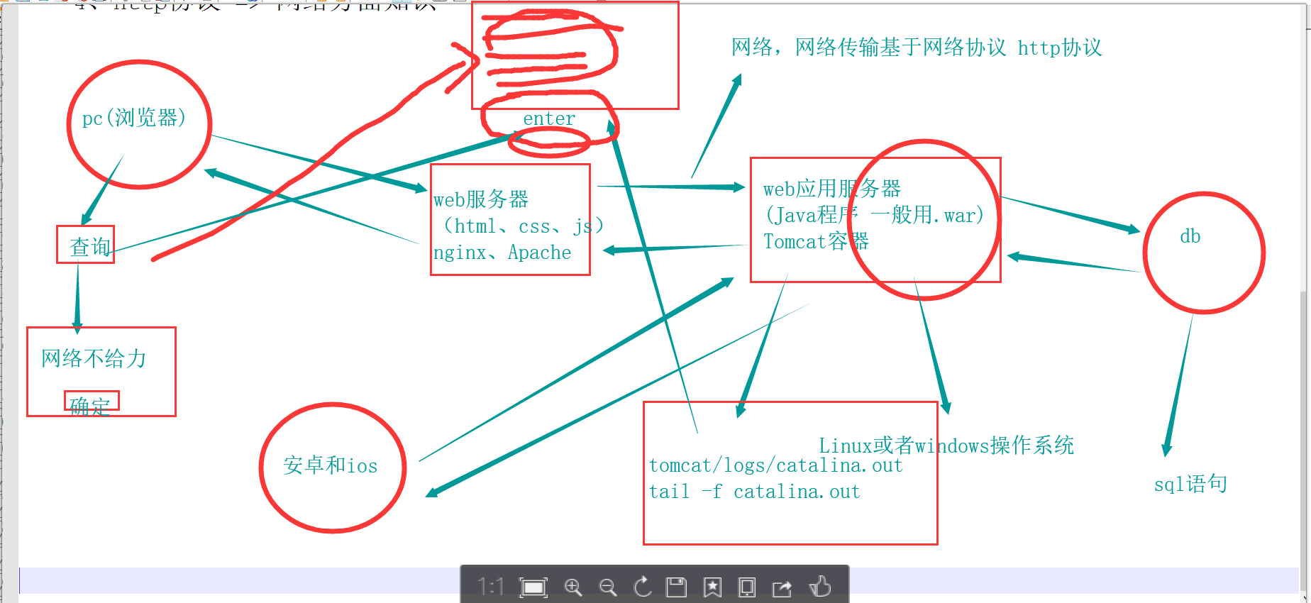
cpu,内存，磁盘
接口测试属于功能测试
灰度发布

 | create table test(id int auto_increment primary key not null,name varchar(10) not null,gender bit(1) default 1,birthday datetime);

 | select * from students where class_id=（select id from class where class_name = "25期"）

 | select * from students where class_id in（select id from class where class_name in( "25期","26期"）and course_id=(select id from course where course = "java")

